ปตร.ปากคลองส่งน้ำสายใหญ่
 | โครงการสอบเทียบอาคารชลประทาน
 | สำนักบริหารจัดการน้ำและอุทกวิทยา กรมชลประทาน
 | (งบประมาณเงินทุนหมุนเวียนเพื่อการชลประทาน ปี 2555)

1 | ข้อมูลทางกายภาพ
 | 1.1 ข้อมูลระบบส่งน้ำที่ตั้งของอาคาร
 | - ข้อมูลทั่วไปของอาคาร |  | ปตร.น้ำปากคลองส่งน้ำสายใหญ่ |  |  | อาคาร
 | - โครงการ |  | โครงการส่งน้ำและบำรุงรักษา แม่แตง
 | - ตำแหน่งที่ตั้ง กม. |  | 0 + 000 |  |  | คลองสายใหญ่
 | อำเภอ |  | แม่แตง |  |  | จังหวัด | เชียงใหม่
 | - พิกัด |  | N 2118200 |  | E 0491500
 | - ลักษณะคลอง |  | ÿ คลองดิน |  | ÿ คลองดาดคอนกรีต

 | 1.2 ข้อมูลอาคาร
 | - ชื่ออาคาร
 | - ประเภทบาน ÿ ประตูระบายน้ำบานตรง (Sluice gate) |  |  |  |  |  | 2 | บาน
 |  |  | ขนาดบาน | กว้าง |  |  | 3.00 | เมตร
 |  |  |  | สูง |  |  | 6.00 | เมตร
 | - ระดับพื้น Inlet |  |  |  |  |  | 344.50 | เมตร (รทก.)
 | - ระดับพื้น Outlet |  |  |  |  |  | - | เมตร (รทก.)
 | - ระดับพื้นธรณีอาคาร |  |  |  |  |  | 344.50 | เมตร (รทก.)
 | - ปริมาณน้ำไหลผ่านสูงสุด |  |  |  |  |  | - | ลูกบาศก์เมตร/วินาที
 | - รัศมีความโค้งของบาน (สำหรับบานโค้ง) |  |  |  |  |  | - | เมตร

 | 1.3 รูปภาพอาคารชลประทาน
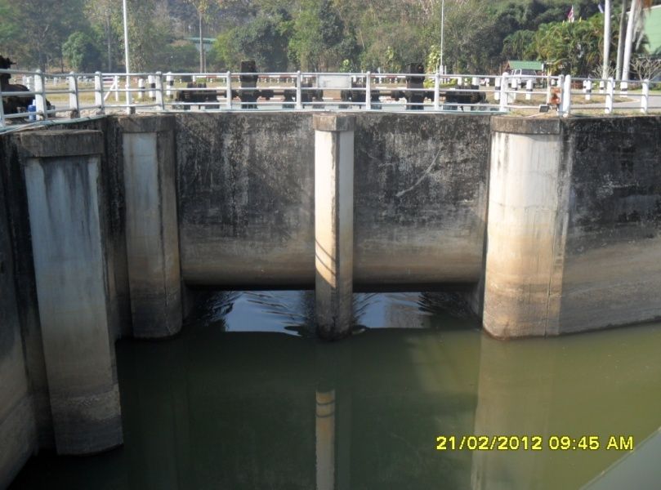

2 | ข้อมูลการสอบเทียบอาคารชลประทาน
 | ÿ ประตูระบายน้ำบานตรง (Sluice gate)
 | ÿ การไหลแบบจม (Submerged flow)
 | สูตรการคำนวนสอบเทียบอาคาร

 | เมื่อ | Q = ปริมาณน้ำผ่านอาคาร (ลบ.ม./วินาที)
 |  | Cs = สัมประสิทธิ์ปริมาณน้ำเมื่อการไหลเป็นแบบจม (Submerged Flow)
 |  | L = ความกว้างของช่องประตูระบาย (เมตร)
 |  | Hs = ระดับน้ำด้านท้ายประตู - ระดับธรณีประตู (เมตร)
 |  | ∆H = ระดับน้ำด้านหน้าประตู - ระดับด้านท้ายประตู (เมตร)
 |  | g = ความเร่งเนื่องจากแรงโน้มถ่วง (เมตร/วินาที)
 |  | Go = การเปิดบาน (เมตร)

ที่ | ระดับน้ำ | ระดับน้ำ | ∆H |  | Hs | ระยะเปิดบาน | Q | Hs/Go | Cs
 | ด้านเหนือน้ำ | ด้านท้ายน้ำ |  |  |  | (Go)
 | ม.(รทก./รสม.) | ม.(รทก./รสม.) |  |  |  | ม. | ลบ.ม./วินาที
1 | 346.73 | 345.60 | 1.13 | 4.7086 | 1.1000 | 0.30 | 5.142 | 3.667 | 0.165
2 | 346.70 | 346.00 | 0.70 | 3.7059 | 1.5000 | 0.60 | 7.816 | 2.500 | 0.234
3 | 346.69 | 346.13 | 0.56 | 3.3147 | 1.6300 | 0.90 | 10.150 | 1.811 | 0.313
4 | 346.63 | 346.17 | 0.46 | 3.0042 | 1.6700 | 1.20 | 11.369 | 1.392 | 0.378

สอบเทียบอาคาร ปตร.น้ำปากคลองส่งน้ำสายใหญ่ กม.0+000 โครงการ ส่งน้ำและบำรุงรักษา แม่แตง

3 | ข้อมูลการเปิดบานในระดับต่างๆ

ที่ | ระดับน้ำ | ระดับน้ำ | Hs | ∆H | ระยะเปิดบาน | Hs/Go | Cs | ปริมาณน้ำไหลผ่าน
 | ด้านเหนือน้ำ | ด้านท้ายน้ำ |  |  | (Go)
 | ม.(รทก./รสม.) | ม.(รทก./รสม.) |  |  | ม. |  |  | ลบ.ม./วินาที
1 | 346.73 | 345.60 | 1.10 | 1.13 | 0.30 | 3.667 | 0.155 | 4.8169
2 | 346.70 | 346.00 | 1.50 | 0.70 | 0.60 | 2.500 | 0.260 | 8.6719
3 | 346.69 | 346.13 | 1.63 | 0.56 | 0.90 | 1.811 | 0.322 | 10.4385
4 | 346.63 | 346.17 | 1.67 | 0.46 | 1.20 | 1.392 | 0.360 | 10.8292

หมายเหตุ สามารถนำไปใช้คำนวณในการยกบานระบายที่ระดับต่างๆ โดยป้อนข้อมูลระดับด้านเหนือน้ำและระดับที่ต้องการยกบาน
 | จะสามารถทราบปริมาณน้ำไหลผ่านอาคารได้ (กรอกข้อมูลในช่องว่างเท่านั้น ยกเว้นช่องสีทึบ)

